CARGA VISUAL

CARGA VISUAL
MENU

SUPERVISOR | TIENDA | ANTES DEL SERVICIO | ANTES DEL SERVICIO2 | ANTES DEL SERVICIO3 | DESUES DEL SERVICIO | DESUES DEL SERVICIO4 | DESUES DEL SERVICIO5
Rosa Ramirez Barrios | PAIZ AGUILAR BATRES | 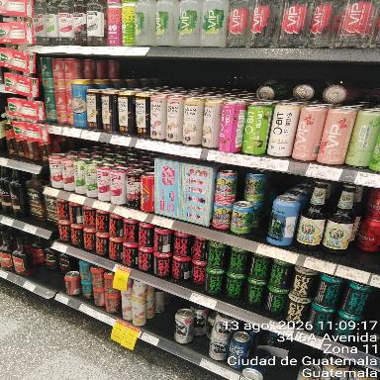 | 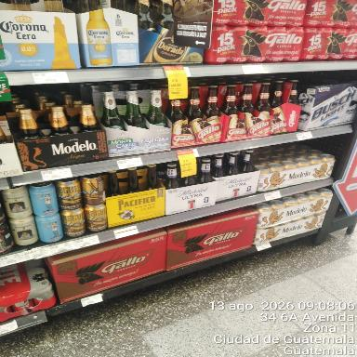 | 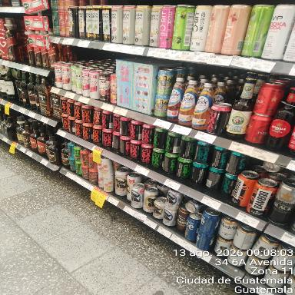 | 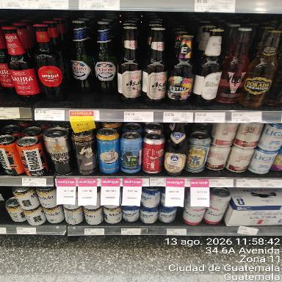 | 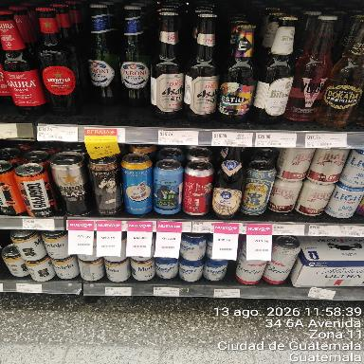 | 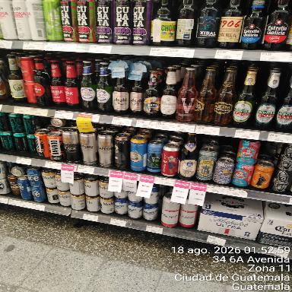
Rosa Ramirez Barrios | PAIZ ALTOS DE SAN CRISTOBAL | 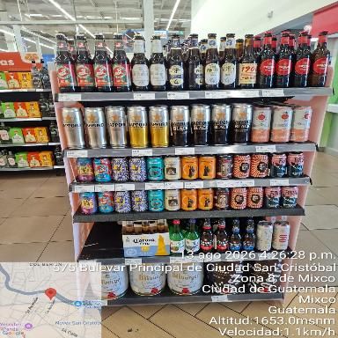 | 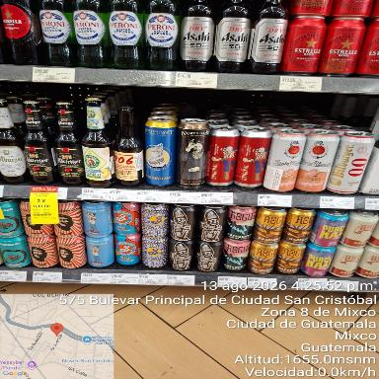 | 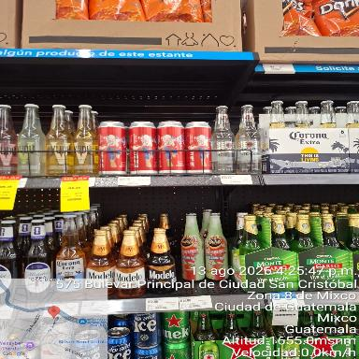
Marisela Luna | PAIZ AMERICAS | 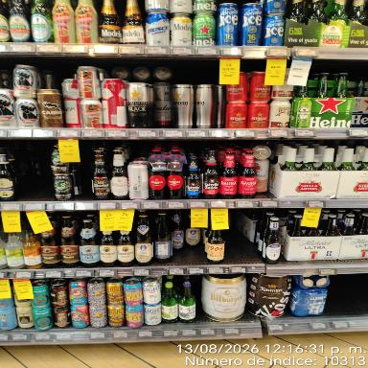 | 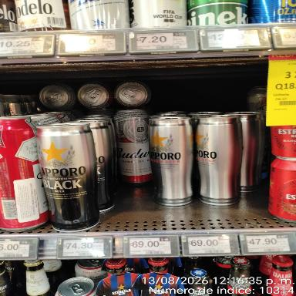 | 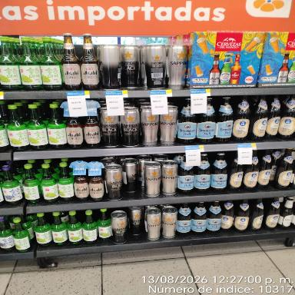 | 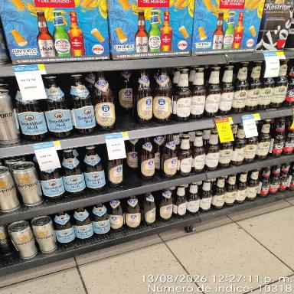 | 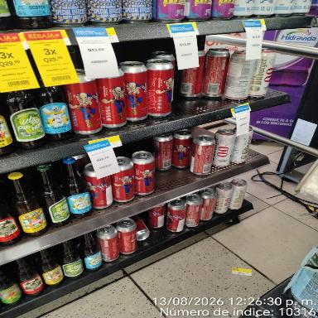 | 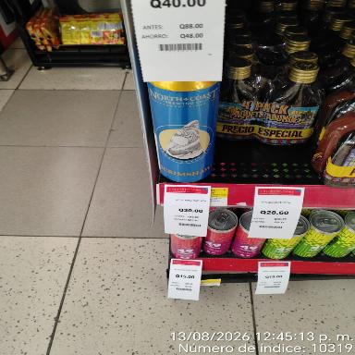
Santos Avila | PAIZ ASUNCION | 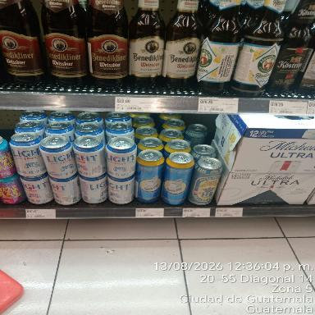 | 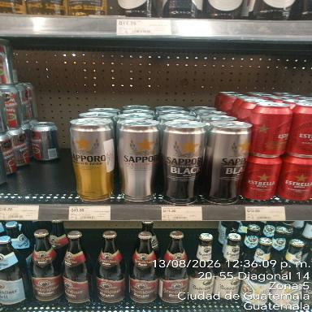 |  |  |  | 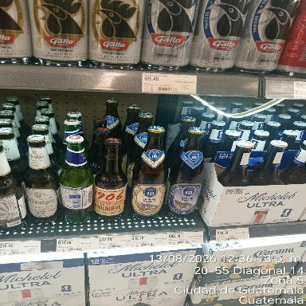
Sucely Guerra | PAIZ CHIQUIMULA PRADERA | 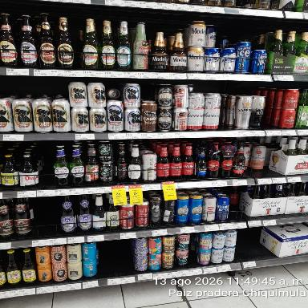 | 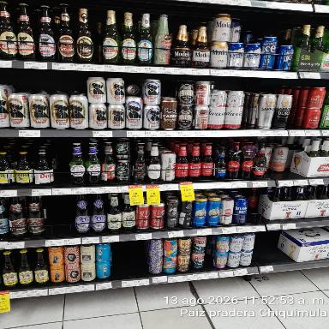 | 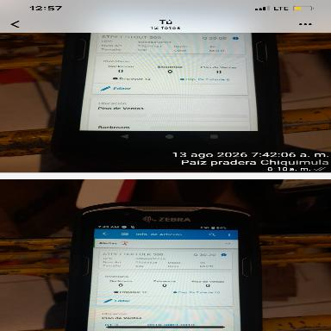 | 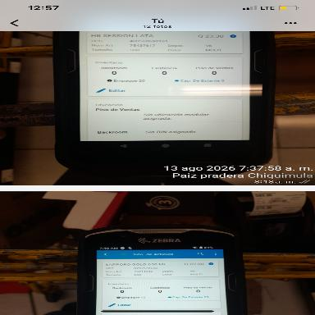 | 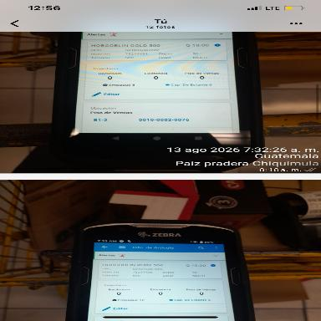 | 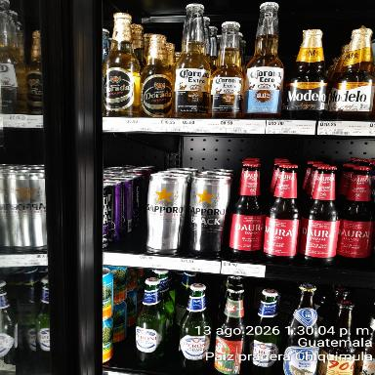
Sucely Guerra | PAIZ CHIQUIMULA PRADERA | 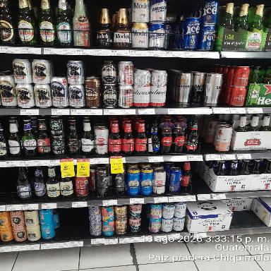 | 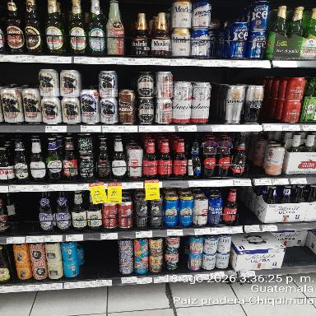 | 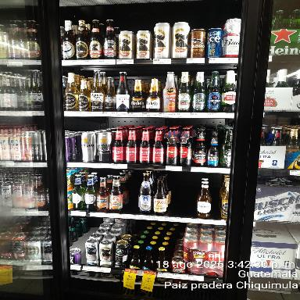 |  | 
Eduardo Yat | PAIZ COBAN | 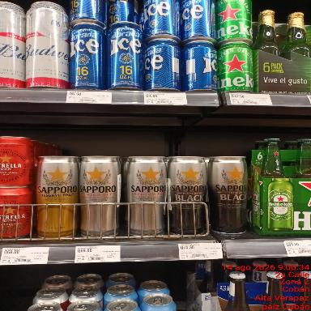 | 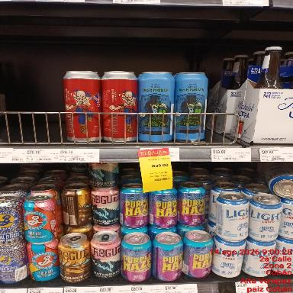 | 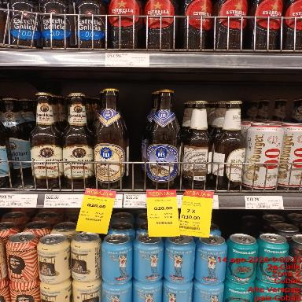 |  |  | 
Anderson Zetino | PAIZ FRAIJANES | 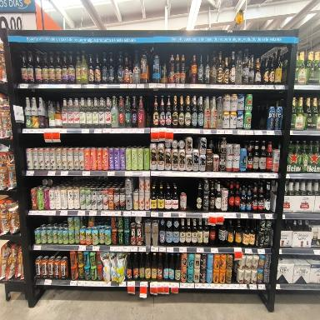 | 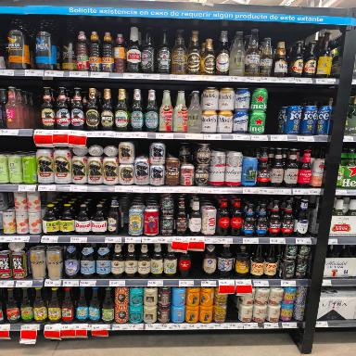
Cinthya Matías | PAIZ HUEHUE | 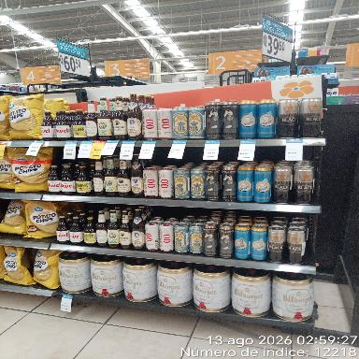 | 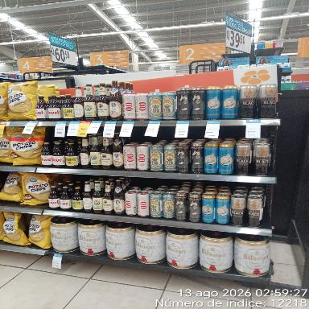 |  | 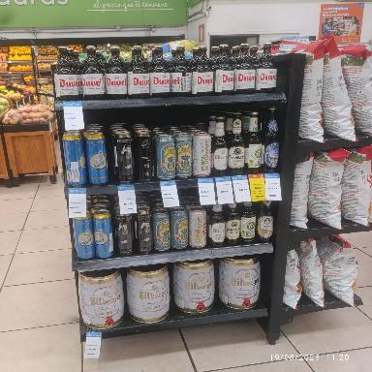
Marisela Luna | PAIZ LIBERACIÓN | 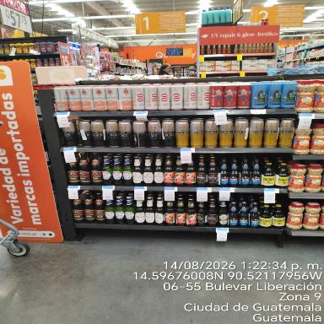 | 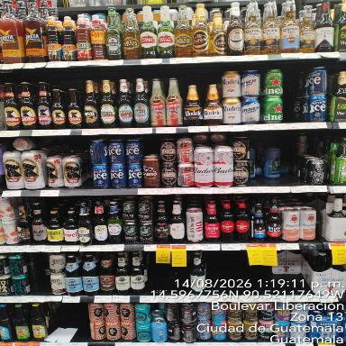 | 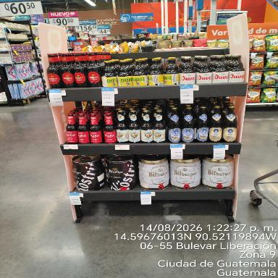 | 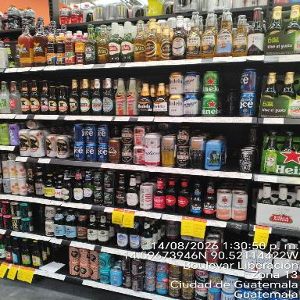
Delmis Marroquin | PAIZ MAZATE | 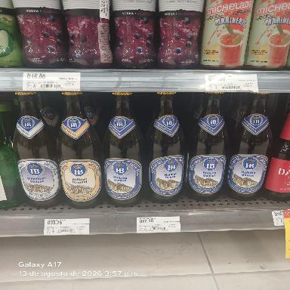 | 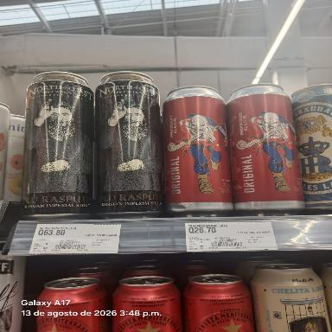 | 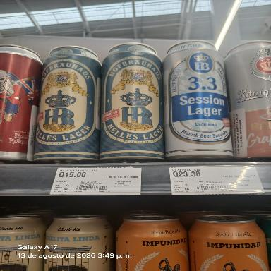 | 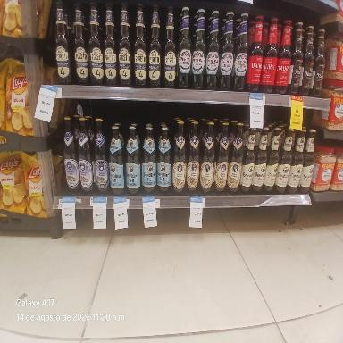 | 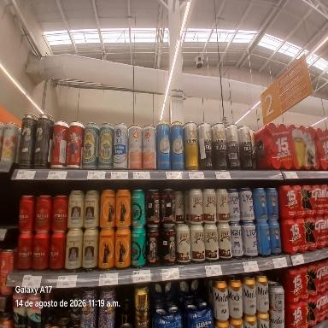 | 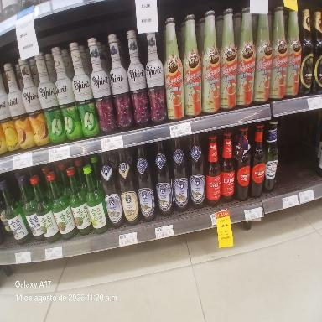
Odra Hernandez | PAIZ MEGA SEIS | 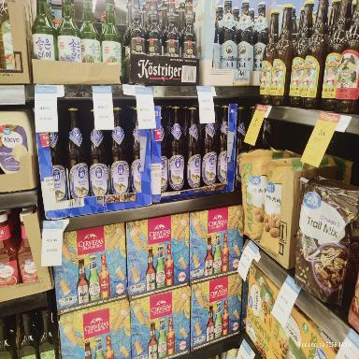 |  | 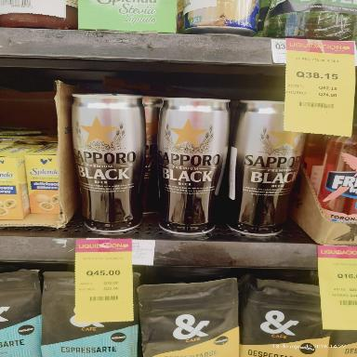
Karla Minera | PAIZ MONT BLANC | 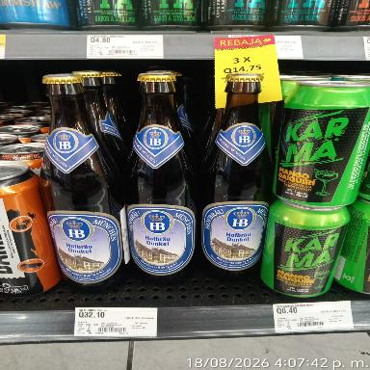 | 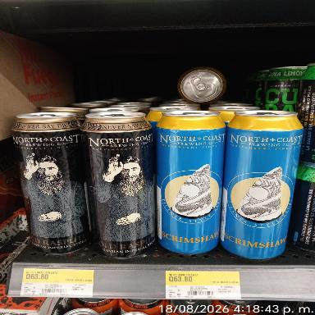 | 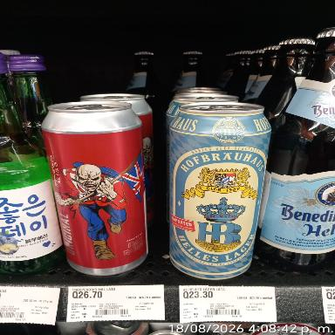 | 
Dayana Lopez | PAIZ MONTUFAR |  |  |  |  | 
Dayana Lopez | PAIZ NARANJO |  |  |  |  |  | 
Lilian Ixcoy | PAIZ NOVICENTRO |  |  |  |  |  | 
Lilian Ixcoy | PAIZ PACIFIC |  |  |  |  |  | 
David Lopez | PAIZ PETAPA |  |  |  |  | 
Marisela Luna | PAIZ PRADERA |  |  | 
Victor Hugo Gonzales | PAIZ ROOSEVELT |  |  |  |  |  | 
Rosa Ramirez Barrios | PAIZ SAN CRISTOBAL |  |  |  |  | 
Elizabeth Monterroso | PAIZ SAN LUCAS |  |  |  |  |  | 
Anderson Zetino | PAIZ SAN SEBASTIAN |  | 
Santos Avila | PAIZ SANTA AMELIA |  | 
Anderson Zetino | PAIZ STA. CATARINA PINULA |  | 
Victor Hugo Gonzales | PAIZ UTATLAN |  |  |  |  |  | 
Marisela Luna | PAIZ VISTA HERMOSA |  |  |  |  | 
Santos Avila | PAIZ VISTA HERMOSA 4 |  |  |  |  |  | 
Melida Juc | WM ALAMOS |  |  |  |  |  | 
David Lopez | Wm ATANASIO |  |  |  |  | 
Olga Alejandra Isol | WM BOSQUES |  |  |  |  |  | 
Odra Hernandez | WM METRO NORTE |  |  |  |  | 
Dayana Lopez | WM NARANJO |  |  |  |  | 
Marisela Luna | WM PROCERES |  | 
Anderson Zetino | WM PUERTA PARADA |  | 
Lilian Ixcoy | WM ROOSEVELT |  |  |  |  |  | 
Rosa Ramirez Barrios | WM SAN CRISTOBAL |  |  |  |  |  | 
Rosa Ramirez Barrios | WM SKALA MIXCO |  |  |  | 
Lilian Ixcoy | WM VILLA NUEVA |  |  |  |  | 
Karla Minera | WM XELA |  |  |  |  |  | 

DATOS
FECHAS PROXIMAS/INVENTARIOS
MENU

 |  | FECHAS PROXIMAS |  |  |  |  |  | INVENTARIO
SUPERVISOR | TIENDA | PRODUCTO | FECHA DE VENCIMIENTO | CANTIDAD | PRODUCTOS | FECHA DE VENCIMIENTO2 | CANTIDAD3 | 75437618 Belhaven Best lata 440 ml INVENTARIO FISICO | 75437618 Belhaven Best lata 440 ml INVENTARIO SISTEMA | 75437619 Belhaven Black lata 440 ml INVENTARIO FISICO | 75437619 Belhaven Black lata 440 ml INVENTARIO SISTEMA | 75437620 Belhaven McCallum's Stout lata 440 ml INVENTARIO FISICO | 75437620 Belhaven McCallum's Stout lata 440 ml INVENTARIO SISTEMA | 75244433 Wychwood Hobgoblin Gold 500 ml INVENTARIO FISICO | 75244433 Wychwood Hobgoblin Gold 500 ml INVENTARIO SISTEMA | 75244435 Wychwood Hobgoblin Ruby 500 ml INVENTARIO FISICO | 75244435 Wychwood Hobgoblin Ruby 500 ml INVENTARIO SISTEMA | 75244436 Wychwood Hobgoblin Stout 500 ml INVENTARIO FISICO | 75244436 Wychwood Hobgoblin Stout 500 ml INVENTARIO SISTEMA | 75437616 Hofbrau Dunkel 500 ml INVENTARIO FISICO | 75437616 Hofbrau Dunkel 500 ml INVENTARIO SISTEMA | 75437615 Hofbrau Helles Lager lata 500 ml INVENTARIO FISICO | 75437615 Hofbrau Helles Lager lata 500 ml INVENTARIO SISTEMA | 75253329 Hofbrau Munchner Weisse 500 ml INVENTARIO FISICO | 75253329 Hofbrau Munchner Weisse 500 ml INVENTARIO SISTEMA | 75437614 Hofbrau Munchen Original 500 ml INVENTARIO FISICO | 75437614 Hofbrau Munchen Original 500 ml INVENTARIO SISTEMA | 75437617 Hofbrau Session Lager lata 500 ml INVENTARIO FISICO | 75437617 Hofbrau Session Lager lata 500 ml INVENTARIO SISTEMA | 75437613 North Coast Old Rasputin Imperial Stout lata 473 ml INVENTARIO FISICO | 75437613 North Coast Old Rasputin Imperial Stout lata 473 ml INVENTARIO SISTEMA | 75437612 North Coast Scrimshaw Pilsner lata 473 ml INVENTARIO FISICO | 75437612 North Coast Scrimshaw Pilsner lata 473 ml INVENTARIO SISTEMA | 75437610 Sapporo Premium Black 650 ml INVENTARIO FISICO | 75437610 Sapporo Premium Black 650 ml INVENTARIO SISTEMA | 75214932 Sapporo Reserve / Gold 650 ml INVENTARIO FISICO | 75214932 Sapporo Reserve / Gold 650 ml INVENTARIO SISTEMA | 75214930 Sapporo Premium (Silver) 650 ml INVENTARIO FISICO | 75214930 Sapporo Premium (Silver) 650 ml INVENTARIO SISTEMA | 75244431 St Peter's Cream Stout 500 ml INVENTARIO FISICO | 75244431 St Peter's Cream Stout 500 ml INVENTARIO SISTEMA | 75253328 St Peter's Suffolk Gold (sin gluten) 500 ml INVENTARIO FISICO | 75253328 St Peter's Suffolk Gold (sin gluten) 500 ml INVENTARIO SISTEMA | 75437623 Trooper Fear of the Dark lata 500 ml INVENTARIO FISICO | 75437623 Trooper Fear of the Dark lata 500 ml INVENTARIO SISTEMA | 75437621 Trooper Original lata 500 ml INVENTARIO FISICO | 75437621 Trooper Original lata 500 ml INVENTARIO SISTEMA | COMENTARIOS | OTROS
Rosa Ramirez Barrios | PAIZ AGUILAR BATRES | 75437623 Trooper Fear of the Dark lata 500 ml | 2026-12-09 | 15 |  |  |  | 0 | 0 | 0 | 0 | 0 | 0 | 0 | 0 | 0 | 2 | 0 | 00 | 0 | 0 | 20 | 20 | 0 | 0 | 22 | 22 | 0 | 0 | 17 | 17 | 19 | 19 | 14 | 14 | 0 | 0 | 0 | 0 | 0 | 0 | 0 | 2 | 15 | 15 | 31 | 31 | SE ENCONTRO PRODUCTO VENCIDO O PROXIMO
Rosa Ramirez Barrios | PAIZ ALTOS DE SAN CRISTOBAL |  |  |  |  |  |  | 0 | 15 | 0 | 0 | 0 | 0 | 0 | 0 | 0 | 0 | 0 | 0 | 0 | 34 | 0 | 20 | 0 | 20 | 0 | 3 | 1 | 17 | 1 | 17 | 8 | 17 | 19 | 19 | 2 | 3 | 9 | 9 | 0 | 0 | 9 | 9 | 17 | 17 | 0 | 0 | OTROS | BELHAVEN BEST t LATA ITEM 75437618 Existencia 15 Físico 0 Se esta buscando BELHAVEN BLACK LATA ITEM 75437619 Existencia 0 Físico 0 BELHAVEN MCCCALLUMS ÍTEM 75437620 Existencia 0 Físico 0 HOBGOBLIN GOLD 500 ÍTEM 75244433 Existencia 0 Físico 0 HOBGOBLIN RUBY 500 ITEM 75244435 Existencia 0 Físico 0 HOBGOBLIN STOUT 500 ÍTEM 75244436 Existencia 0 Físico 0 HB DUNKEL 500ml ÍTEM 75437616 Existencia 34 Fisico 0 Se est buscando HB HELLES LAGER LATA 75437615 Existencia 0 Físico 0 HBMUNCHNER 500ML ÍTEM 75253329 Existencia 20 Físico 0 Se est buscando HB ORIGINAL 500ML ÍTEM 75437614 Existencia 20 Físico 0 Se esta buscando HBSESSION LATA ITEM 75437617 Existencia3 Físico 0 NC OLD RASPUTIN LATA ITEM 75437613 Existencia 17 Físico 1 NC SCRIMSHAW LATA ITEM 75437612 Existencia 17 Físico 8 SAPPORO BLACK 650ML ITEM 75437610 Existencia 19 Físico 19 SAPPORO GOLD 650ML ÍTEM 75214932 Existencia 2 Físico 3 SAPPORO SILVER 650ML ITEM 75214930 Existencia 9 Físico 9 STPET STOUT 500ML ÍTEM 75244431 STPET SUFFLK 500ML ÍTEM 75253328 TROOPER FOTD 500ML ÍTEM 75437623 Existencia 9 Físico 9 TROOPER ORIGINAL LATA ITEM 75437621 Existencia 17 Físico 17
Marisela Luna | PAIZ AMERICAS |  |  |  |  |  |  | 0 | 0 | 0 | 0 | 0 | 0 | 0 | 0 | 0 | 0 | 0 | 0 | 32 | 32 | 0 | 0 | 0 | 0 | 24 | 24 | 0 | 0 | 0 | 0 | 7 | 7 | 23 | 23 | 0 | 0 | 48 | 48 | 0 | 0 | 0 | 0 | 25 | 25 | 45 | 45 | OTROS
Santos Avila | PAIZ ASUNCION |  |  |  |  |  |  | 0 | 0 | 0 | 0 | 0 | 0 | 0 | 4 | 0 | 0 | 0 | 0 | 26 | 26 | 10 | 10 | 0 | 0 | 19 | 19 | 0 | 0 | 8 | 8 | 20 | 20 | 12 | 12 | 5 | 5 | 24 | 24 | 0 | 0 | 0 | 0 | 20 | 20 | 6 | 6 | SE REALIZO AJUSTE
Sucely Guerra | PAIZ CHIQUIMULA PRADERA |  |  |  |  |  |  | 0 | 0 | 0 | 0 | 0 | 0 | 0 | 0 | 0 | 0 | 0 | 0 | 0 | 0 | 0 | 0 | 0 | 0 | 0 | 0 | 0 | 0 | 0 | 0 | 0 | 0 | 0 | 0 | 0 | 0 | 0 | 0 | 0 | 0 | 0 | 0 | 0 | 0 | 0 | 0 | SE REALIZO AJUSTE
Sucely Guerra | PAIZ CHIQUIMULA PRADERA |  |  |  |  |  |  | 8 | 8 | 0 | 0 | 0 | 0 | 0 | 0 | 0 | 0 | 0 | 0 | 15 | 15 | 20 | 20 | 0 | 0 | 3 | 3 | 0 | 0 | 8 | 8 | 17 | 17 | 17 | 17 | 0 | 0 | 20 | 20 | 0 | 0 | 0 | 0 | 13 | 13 | 10 | 10 | SE REALIZO AJUSTE
Eduardo Yat | PAIZ COBAN |  |  |  |  |  |  | 0 | 0 | 0 | 0 | 0 | 0 | 0 | 0 | 0 | 0 | 0 | 0 | 32 | 32 | 0 | 0 | 0 | 0 | 10 | 10 | 0 | 0 | 16 | 16 | 20 | 20 | 25 | 25 | 16 | 16 | 9 | 9 | 0 | 0 | 0 | 0 | 17 | 17 | 109 | 109 | OTROS | La mayoria de productos ya no va modulado este ultimo tiene existencia pero ya no esta modulado
Anderson Zetino | PAIZ FRAIJANES |  |  |  |  |  |  | 0 | 0 | 0 | 20 | 0 | 0 | 7 | 18 | 0 | 0 | 0 | 0 | 19 | 19 | 7 | 7 | 20 | 20 | 0 | 6 | 9 | 9 | 8 | 19 | 11 | 11 | 0 | 26 | 0 | 0 | 1 | 12 | 0 | 0 | 0 | 0 | 1 | 0 | 0 | 0 | SE REALIZO AJUSTE | Faltantes: Belhaven black lata 440ml Sistema 20 físico 0 North coast old Rasputín imperial lata de 473ml Sistema: 20 físico: 0 North coast scrimshaw Pilsner lata 473ml Sistema 20. Físico: 0 Sapporo premium black 650ml Sistema : 26. Físico: 0 Se les dará seguimiento
Cinthya Matías | PAIZ HUEHUE |  |  |  |  |  |  | 15 | 20 | 20 | 20 | 20 | 20 | 20 | 20 | 0 | 0 | 0 | 15 | 15 | 0 | 0 | 15 | 0 | 0 | 15 | 15 | 15 | 0 | 15 | 15 | 15 | 15 | 15 | 15 | 20 | 15 | 15 | 15 | 20 | 15 | 0 | 0 | 0 | 0 | 0 | 15 | OTROS
Marisela Luna | PAIZ LIBERACIÓN |  |  |  |  |  |  | 0 | 0 | 0 | 0 | 0 | 0 | 0 | 0 | 0 | 0 | 2 | 2 | 19 | 19 | 0 | 0 | 14 | 14 | 13 | 12 | 0 | 0 | 0 | 0 | 0 | 0 | 0 | 0 | 14 | 14 | 0 | 0 | 0 | 0 | 8 | 8 | 17 | 13 | 14 | 14 | SE REALIZO AJUSTE
Delmis Marroquin | PAIZ MAZATE |  |  |  |  |  |  | 0 | 0 | 0 | 0 | 0 | 0 | 0 | 0 | 0 | 0 | 0 | 0 | 20 | 20 | 9 | 9 | 8 | 8 | 22 | 22 | 0 | 0 | 9 | 9 | 18 | 18 | 20 | 20 | 16 | 16 | 24 | 24 | 0 | 0 | 11 | 11 | 20 | 20 | 17 | 17 | OTROS | Se limpio el producto, se saco producto para colocar en góndola
Odra Hernandez | PAIZ MEGA SEIS |  |  |  |  |  |  | 0 | 0 | 0 | 0 | 0 | 0 | 0 | 0 | 0 | 0 | 0 | 0 | 48 | 48 | 0 | 0 | 0 | 0 | 0 | 0 | 0 | 0 | 0 | 0 | 0 | 0 | 55 | 55 | 0 | 0 | 0 | 0 | 0 | 0 | 0 | 0 | 0 | 0 | 0 | 0 | OTROS | Se verificó existencias e indican en bodega que había mercadería vencida y lo mermaron por temas de vencimiento
Karla Minera | PAIZ MONT BLANC |  |  |  |  |  |  | 12 | 12 | 0 | 0 | 0 | 0 | 0 | 0 | 6 | 6 | 3 | 3 | 2 | 2 | 0 | 0 | 0 | 0 | 12 | 12 | 6 | 6 | 4 | 4 | 3 | 3 | 2 | 2 | 0 | 0 | 0 | 0 | 0 | 0 | 0 | 0 | 0 | 0 | 3 | 3 | SE REALIZO AJUSTE
Dayana Lopez | PAIZ MONTUFAR |  |  |  |  |  |  | 0 | 0 | 0 | 0 | 0 | 0 | 0 | 0 | 0 | 0 | 0 | 0 | 16 | 16 | 0 | 4 | 0 | 0 | 18 | 18 | 0 | 0 | 13 | 13 | 12 | 12 | 18 | 18 | 5 | 5 | 6 | 8 | 0 | 0 | 0 | 0 | 24 | 24 | 109 | 109 | OTROS | Se solicitó ajuste de los productos que no están
Dayana Lopez | PAIZ NARANJO | 75437623 Trooper Fear of the Dark lata 500 ml | 2026-12-31 | 17 |  |  |  | 0 | 0 | 0 | 0 | 13 | 13 | 0 | 0 | 0 | 5 | 0 | 0 | 8 | 21 | 13 | 14 | 0 | 0 | 18 | 21 | 0 | 0 | 6 | 5 | 5 | 11 | 14 | 22 | 0 | 0 | 12 | 12 | 0 | 0 | 15 | 15 | 17 | 17 | 88 | 111 | SE ENCONTRO PRODUCTO VENCIDO O PROXIMO | Producto por vencer
Lilian Ixcoy | PAIZ NOVICENTRO | 75437621 Trooper Original lata 500 ml | 2026-12-25 | 5 |  |  |  | 0 | 0 | 0 | 0 | 0 | 0 | 0 | 0 | 0 | 0 | 0 | 0 | 28 | 28 | 28 | 0 | 0 | 0 | 16 | 16 | 17 | 17 | 15 | 15 | 28 | 18 | 1 | 1 | 29 | 29 | 0 | 0 | 0 | 0 | 2 | 2 | 4 | 4 | 5 | 5 | SE ENCONTRO PRODUCTO VENCIDO O PROXIMO | Belhaven best lata 75437618 0 unidades Belhaven black lata 75437619 0 unidades Belhaven mccallums 75437620 0 unidades Hobgoblin gold 500 75244433 0 unidades Hobgoblin ruby 500 75244435 0 unidades Hobgoblin stout 500 75244436 0 unidades HB dunkel 500ml 75437616 28unidades Fecha 30/6/27 Hb helles lager lata 75437615 0 unidades HB munchner 500ml 75253329 0 unidades HB original 500ml 75437614 16unidades Fecha 30/6/27 HB session lata 75437617 0 unidades NC old rasputin lata 75437613 15 unidades 30/6/27 NC scrimshaw lata 75437612 18 unidades 28/6/27 Sapporo black 650ml 75437610 1 unidades Fecha 31/12/27 Sapporo gold 650ml 75214932 29unidades Fecha 31/12/27 Liquidación Sapporo silver 650ml 75214930 0unidades Stepet stout 500 75244431 0unidades Stpet suffolk 500 75253328 2 unidades *Liquidado* Fecha 31/12/27 Trooper fotd 500ml 75437623 4 unidades *Liquidado* Fecha 31/12/26 Trooper original lata 75437621 5unidades Fecha 25/12/27 Se realiza limpieza y comenta coordinador Angel que están a la espera de fecha para realizar planograma
Lilian Ixcoy | PAIZ PACIFIC | 75253329 Hofbrau Munchner Weisse 500 ml | 2027-06-30 | 2 | 75437614 Hofbrau Munchen Original 500 ml | 2027-06-30 | 25 | 0 | 0 | 0 | 0 | 0 | 0 | 0 | 0 | 0 | 0 | 0 | 0 | 20 | 20 | 0 | 0 | 2 | 2 | 25 | 25 | 0 | 0 | 0 | 0 | 0 | 0 | 25 | 25 | 7 | 7 | 8 | 8 | 0 | 0 | 5 | 5 | 10 | 10 | 3 | 3 | OTROS | Belhaven best lata 75437618 0 unidades Belhaven black lata 75437619 0 unidades Belhaven mccallums 75437620 0 unidades Hobgoblin gold 500 75244433 0 unidades Hobgoblin ruby 500 75244435 0 unidades Hobgoblin stout 500 75244436 0 unidades HB dunkel 500ml 75437616 20 unidades Fecha 30/6/27 Hb helles lager lata 75437615 0 unidades HB munchner 500ml 75253329 2 unidades Fecha 30/6/27 HB original 500ml 75437614 25 unidades Fecha 30/6/27 HB session lata 75437617 0 unidades NC old rasputin lata 75437613 0 unidades NC scrimshaw lata 75437612 0 unidades Sapporo black 650ml 75437610 25 unidades Fecha 25/12/27 Sapporo gold 650ml 75214932 7 unidades Fecha 15/12/27 Sapporo silver 650ml 75214930 8 unidades Fecha 31/7/28 Stepet stout 500 75244431 0 unidades Stpet suffolk 500 75253328 5 unidades *Liquidado* Fecha 31/12/27 Trooper fotd 500ml 75437623 10 unidades *Liquidado* Fecha 31/12/26 Trooper original lata 75437621 3 unidades Fecha 25/12/27 Se realizo limpieza de areas
Marisela Luna | PAIZ PRADERA |  |  |  |  |  |  | 0 | 0 | 0 | 0 | 0 | 0 | 0 | 0 | 0 | 0 | 0 | 0 | 24 | 24 | 0 | 0 | 0 | 0 | 1 | 1 | 0 | 0 | 8 | 8 | 16 | 16 | 21 | 21 | 0 | 0 | 12 | 12 | 0 | 0 | 17 | 17 | 10 | 10 | 46 | 46 | OTROS
Victor Hugo Gonzales | PAIZ ROOSEVELT |  |  |  |  |  |  | 0 | 0 | 0 | 0 | 0 | 0 | 0 | 0 | 0 | 0 | 0 | 0 | 0 | 31 | 31 | 34 | 34 | 41 | 41 | 50 | 50 | 0 | 19 | 19 | 20 | 20 | 0 | 20 | 12 | 12 | 0 | 12 | 0 | 0 | 0 | 0 | 23 | 23 | 11 | 11 | SE ENCONTRO PRODUCTO DAÑADO
Rosa Ramirez Barrios | PAIZ SAN CRISTOBAL |  |  |  |  |  |  | 0 | 0 | 8 | 8 | 0 | 20 | 0 | 0 | 0 | 0 | 0 | 0 | 26 | 26 | 1 | 1 | 0 | 1 | 15 | 15 | 13 | 13 | 16 | 16 | 19 | 19 | 0 | 8 | 1 | 1 | 12 | 12 | 0 | 0 | 1 | 1 | 16 | 22 | 61 | 59 | OTROS | No se encontró ninguno los antes mencionados
Elizabeth Monterroso | PAIZ SAN LUCAS |  |  |  |  |  |  | 0 | 0 | 0 | 0 | 0 | 6 | 0 | 0 | 0 | 0 | 0 | 0 | 0 | 16 | 6 | 6 | 0 | 0 | 19 | 19 | 0 | 0 | 9 | 9 | 0 | 10 | 0 | 15 | 0 | 0 | 0 | 13 | 0 | 0 | 0 | 0 | 11 | 11 | 30 | 30 | OTROS
Anderson Zetino | PAIZ SAN SEBASTIAN |  |  |  |  |  |  | 0 | 0 | 0 | 0 | 0 | 0 | 63 | 62 | 0 | 0 | 0 | 0 | 28 | 28 | 0 | 0 | 0 | 0 | 0 | 0 | 1 | 28 | 0 | 0 | 0 | 0 | 0 | 0 | 0 | 0 | 0 | 0 | 0 | 0 | 0 | 0 | 0 | 0 | 29 | 33 | OTROS
Santos Avila | PAIZ SANTA AMELIA | 75437623 Trooper Fear of the Dark lata 500 ml | 2026-12-31 | 19 |  |  |  | 0 | 0 | 0 | -1 | 0 | 0 | 0 | 0 | 0 | 0 | 0 | 0 | 7 | 7 | 0 | 0 | 0 | 0 | 9 | 9 | 0 | 0 | 20 | 20 | 0 | 0 | 20 | 20 | 8 | 8 | 11 | 11 | 0 | 0 | 0 | 0 | 14 | 14 | 0 | 0 | SE ENCONTRO PRODUCTO VENCIDO O PROXIMO | 75214930 Sapporo Premium (Silver) 650 ml 11 unidades producto vencido 20/7/26
Anderson Zetino | PAIZ STA. CATARINA PINULA |  |  |  |  |  |  | 0 | 0 | 0 | 0 | 0 | 0 | 0 | 0 | 8 | 8 | 1 | 1 | 0 | 0 | 0 | 0 | 21 | 21 | 18 | 18 | 33 | 33 | 0 | 0 | 19 | 19 | 29 | 29 | 0 | 0 | 0 | 1 | 3 | 0 | 2 | 0 | 0 | 0 | 11 | 11 | SE REALIZO AJUSTE
Victor Hugo Gonzales | PAIZ UTATLAN |  |  |  |  |  |  | 0 | 0 | 0 | 0 | 0 | 0 | 0 | 0 | 0 | 0 | 0 | 0 | 26 | 26 | 0 | 8 | 0 | 0 | 11 | 11 | 0 | 0 | 0 | 0 | 0 | 0 | 20 | 20 | 0 | 0 | 0 | 0 | 0 | 0 | 0 | 8 | 0 | 20 | 0 | 3 | SE ENCONTRO PRODUCTO VENCIDO O PROXIMO | .
Marisela Luna | PAIZ VISTA HERMOSA |  |  |  |  |  |  | 0 | 0 | 0 | 0 | 0 | 0 | 0 | 0 | 0 | 0 | 20 | 20 | 20 | 20 | 20 | 20 | 0 | 0 | 13 | 13 | 20 | 20 | 18 | 18 | 20 | 20 | 0 | 0 | 5 | 5 | 7 | 7 | 0 | 0 | 5 | 5 | 17 | 17 | 94 | 96 | SE REALIZO AJUSTE | Se solicita ajuste de HB Lager lata 20 unidades
Santos Avila | PAIZ VISTA HERMOSA 4 |  |  |  |  |  |  | 0 | 0 | 0 | 0 | 0 | 0 | 0 | 4 | 0 | 0 | 0 | 0 | 26 | 26 | 10 | 10 | 0 | 0 | 19 | 19 | 0 | 0 | 8 | 8 | 20 | 20 | 14 | 14 | 5 | 5 | 24 | 24 | 0 | 0 | 0 | 0 | 24 | 24 | 6 | 6 | SE REALIZO AJUSTE
Melida Juc | WM ALAMOS |  |  |  |  |  |  | 1 | 1 | 1 | 1 | 0 | 0 | 5 | 5 | 10 | 10 | 6 | 6 | 5 | 5 | 2 | 2 | 3 | 3 | 5 | 5 | 3 | 3 | 8 | 8 | 3 | 3 | 3 | 3 | 4 | 4 | 4 | 4 | 5 | 5 | 0 | 0 | 0 | 0 | 0 | 0 | SE ENCONTRO PRODUCTO DAÑADO
Olga Alejandra Isol | WM BOSQUES |  |  |  |  |  |  | 0 | 0 | 0 | 0 | 0 | 0 | 0 | 0 | 0 | 0 | 0 | 0 | 25 | 25 | 0 | 0 | 0 | 0 | 20 | 20 | 0 | 25 | 0 | 0 | 0 | 0 | 52 | 52 | 1 | 25 | 0 | 12 | 0 | 12 | 0 | 22 | 24 | 24 | 0 | 184 | SE ENCONTRO PRODUCTO VENCIDO O PROXIMO
Odra Hernandez | WM METRO NORTE |  |  |  |  |  |  | 0 | 33 | 0 | 0 | 12 | 13 | 45 | 45 | 45 | 45 | 0 | 0 | 65 | 65 | 0 | 0 | 0 | 0 | 20 | 20 | 20 | 20 | 90 | 90 | 19 | 19 | 21 | 21 | 0 | 0 | 0 | 13 | 13 | 24 | 5 | 5 | 8 | 8 | 175 | 175 | SE ENCONTRO PRODUCTO VENCIDO O PROXIMO | Productos que están lastimados están en área de mermas
Dayana Lopez | WM NARANJO |  |  |  |  |  |  | 0 | 0 | 0 | 0 | 0 | 0 | 0 | 0 | 0 | 0 | 0 | 0 | 60 | 0 | 0 | 0 | 0 | 0 | 60 | 0 | 0 | 0 | 0 | 0 | 0 | 0 | 9 | 0 | 6 | 0 | 28 | 0 | 0 | 0 | 33 | 0 | 15 | 12 | 169 | 169 | SE ENCONTRO PRODUCTO VENCIDO O PROXIMO
Marisela Luna | WM PROCERES |  |  |  |  |  |  | 0 | 0 | 0 | 0 | 0 | 0 | 0 | 0 | 10 | 10 | 7 | 7 | 5 | 5 | 0 | 0 | 9 | 9 | 0 | 0 | 0 | 0 | 0 | 0 | 7 | 7 | 6 | 6 | 1 | 1 | 0 | 0 | 0 | 0 | 0 | 0 | 3 | 3 | 0 | 0 | OTROS
Anderson Zetino | WM PUERTA PARADA |  |  |  |  |  |  | 0 | 0 | 0 | 0 | 0 | 0 | 0 | 0 | 0 | 4 | 4 | 0 | 0 | 0 | 0 | 0 | 0 | 1 | 1 | 0 | 0 | 0 | 0 | 0 | 0 | 0 | 0 | 0 | 0 | 0 | 4 | 4 | 0 | 0 | 0 | 0 | 0 | 0 | 0 | 0 | OTROS | Producto la mayoría etsa. Cero
Lilian Ixcoy | WM ROOSEVELT |  |  |  |  |  |  | 0 | 0 | 0 | 0 | 0 | 0 | 0 | 0 | 68 | 68 | 0 | 0 | 68 | 68 | 0 | 0 | 0 | 111 | 111 | 111 | 0 | 0 | 0 | 0 | 0 | 0 | 20 | 20 | 0 | 0 | 36 | 36 | 12 | 12 | 165 | 165 | 19 | 19 | 184 | 184 | OTROS | *Hofbrau Dunkel 500 ml* Item_75437616 Físico 68 Sistema 68 Producto Empacado Se Esta Dando Seguimiento Ya Que Hace 15 Dias Fue Modular Y No Viene En Plano/ *Sapporo Premium Black 650 ml* Item_75437610 Físico 20 Sistema 20 Próxima Llegada 12/9/26 20 Unidades *Sapporo Premium (Silver) 650 ml* Item_75214930 Físico 36 Sistema 36 Producto No Ubicado Se Esta Dandole Seguimiento Ya Que Fue Reeempacado *St Peter's Cream Stout 500 ml* Item_75244431 Físico 12 Sistema 12 Producto En Reeempaques Ya Que Hace 15 Dias Fue Modular Y El Producto Fue Reeempacado *St Peter's Suffolk Gold (sin gluten) 500 ml* Item_75253328 Físico 165 Sistema 165 Fecha de vencimiento 31/12/27 *Trooper Fear of the Dark lata 500 ml* Item_75437623 Físico 19 Sistema 19 Producto En Reeempaques Se Esta Dando Seguimiento Ya Que Hace 15 Fue Modular Y Lo Reempacaron Fecha de vencimiento_ *Trooper Original lata 500 ml* Item_75437621 Físico 184 Sistema 184 Fecha de vencimiento 30/6/27
Rosa Ramirez Barrios | WM SAN CRISTOBAL |  |  |  |  |  |  | 0 | 0 | 0 | 0 | 0 | 0 | 00 | 00 | 0 | 0 | 0 | 00 | 0 | 0 | 0 | 8 | 9 | 0 | 0 | 0 | 0 | 0 | 0 | 0 | 0 | 40 | 0 | 19 | 0 | 0 | 12 | 20 | 0 | 13 | 0 | 18 | 0 | 0 | 0 | 80 | OTROS | BELHAVEN BEST t LATA ITEM 75437618 Sistema 0 Fisico 0 BELHAVEN BLACK LATA ITEM 75437619 Sistema 0 Físico 0 BELHAVEN MCCCALLUMS ÍTEM 75437620 Sistema 0 Físico 0 HOBGOBLIN GOLD 500 ÍTEM 75244433 Sistema 0 Físico 0 HOBGOBLIN RUBY 500 ITEM 75244435 Sistema 0 Físico 0 HOBGOBLIN STOUT 500 ÍTEM 75244436 HB DUNKEL 500ml ÍTEM 7524437616 HB HELLES LAGER LATA 75437615 Sistema 8 Fisico 0 Se esta buscando HBMUNCHNER 500ML ÍTEM 75253329 Sistema 0 Físico 9 HB ORIGINAL 500ML ÍTEM 75437614 Sistema 0 Fisico 0 HBSESSION LATA ITEM 75437617 Sistema 0 Fisico 0 NC OLD RASPUTIN LATA ITEM 75437613 Sistema 0 Fisico 0 NC SCRIMSHAW LATA ITEM 75437612 Sistema 40 Fisico 0 Se esta buscando SAPPORO BLACK 650ML ITEM 75437610 Sistema 19 Fisico 0 SAPPORO GOLD 650ML ÍTEM 75214932 Sistema 0 Fisico 0 SAPPORO SILVER 650ML ITEM 75214930 Sistema 20 Fisico 12 STPET STOUT 500ML ÍTEM 75244431 Sistema 13 Fisico 0 Se esta buscando STPET SUFFLK 500ML ÍTEM 75253328 Sistema 18 Físico 0 TROOPER FOTD 500ML ÍTEM 75437623 Sistema 0 Fisico 0 TROOPER ORIGINAL LATA ITEM 75437621 Sistema 80 Fisico 0 Se esta buscando
Rosa Ramirez Barrios | WM SKALA MIXCO |  |  |  |  |  |  | 0 | 0 | 0 | 0 | 0 | 0 | 0 | 0 | 0 | 0 | 0 | 0 | 0 | 0 | 20 | 20 | 9 | 9 | 9 | 9 | 20 | 20 | 0 | 20 | 20 | 20 | 21 | 21 | 12 | 12 | 11 | 23 | 0 | 0 | 5 | 5 | 0 | 40 | 0 | 0 | OTROS
Lilian Ixcoy | WM VILLA NUEVA |  |  |  |  |  |  | 0 | 0 | 0 | 0 | 0 | 0 | 0 | 0 | 0 | 0 | 0 | 0 | 10 | 27 | 0 | 20 | 0 | 2 | 0 | 27 | 0 | 0 | 0 | 13 | 0 | 20 | 0 | 31 | 0 | 26 | 0 | 61 | 0 | 0 | 0 | 10 | 0 | 20 | 0 | 21 | OTROS | Belhaven best lata 75437618 0 unidades Belhaven black lata 75437619 0 unidades Belhaven mccallums 75437620 0 unidades Hobgoblin gold 500 75244433 0 unidades Hobgoblin ruby 500 75244435 0 unidades Hobgoblin stout 500 75244436 0 unidades HB dunkel 500ml 75437616 Fisico 10 Sistema 27 Hb helles lager lata 75437615 Fisico 0 Sistema 20 Se están buscando HB munchner 500ml 75253329 Fisico 0 Sistema 2 HB original 500ml 75437614 Fisico 0 Sistema 27 HB session lata 75437617 0 unidades NC old rasputin lata 75437613 Fisico 0 Sistema 13 NC scrimshaw lata 75437612 Fisico 0 Sistema 20 Sapporo black 650ml 75437610 Fisico 0 Sistema 31 Sapporo gold 650ml 75214932 Fisico 0 Sistema 26 Sapporo silver 650ml 75214930 Fisico 0 Sistema 61 Stepet stout 500 75244431 0 unidades Stpet suffolk 500 75253328 Fisico y sistema 0 Trooper fotd 500ml 75437623 Fisico 0 Sistema 10 Trooper original lata 75437621 Físico 0 Sistema 20 Se están buscando Con encargado de pasillo de cervezas que por tema de inventario están ordenado bodegas
Karla Minera | WM XELA |  |  |  |  |  |  | 0 | 0 | 0 | 0 | 0 | 0 | 0 | 0 | 0 | 0 | 0 | 0 | 5 | 18 | 1 | 1 | 0 | 0 | 9 | 9 | 0 | 0 | 0 | 0 | 0 | 0 | 10 | 20 | 0 | 0 | 6 | 12 | 0 | 0 | 0 | 0 | 10 | 19 | 10 | 100 | OTROS | Se realizó búsqueda de los productos para colocarlo
David Lopez | PAIZ PETAPA |  |  |  |  |  |  | 0 | 0 | 0 | 0 | 0 | 0 | 0 | 0 | 0 | 0 | 0 | 0 | 26 | 26 | 0 | 0 | 16 | 16 | 29 | 29 | 0 | 0 | 0 | 0 | 19 | 19 | 22 | 22 | 1 | 1 | 38 | 38 | 0 | 0 | 0 | 36 | 20 | 20 | 27 | 27 | OTROS | 1 producto perdido en bodega hoy es el inventario de verifica el dia de mañana si aparecio
David Lopez | Wm ATANASIO | 75253328 St Peter's Suffolk Gold (sin gluten) 500 ml | 4/2/0025 | 12 | 75437610 Sapporo Premium Black 650 ml | 2026-05-07 | 12 | 0 | 0 | 0 | 0 | 0 | 0 | 0 | 0 | 12 | 12 | 0 | 6 | 56 | 56 | 8 | 8 | 99 | 99 | 12 | 12 | 16 | 16 | 8 | 8 | 13 | 13 | 20 | 20 | 23 | 2327 | 27 | 27 | 0 | 0 | 122 | 122 | 10 | 10 | 119 | 119 | SE ENCONTRO PRODUCTO VENCIDO O PROXIMO | Se encontro producto vencido

CARATULA


CARGA VISUAL

DATOS

